PLANILHA ORCAMENTARIA
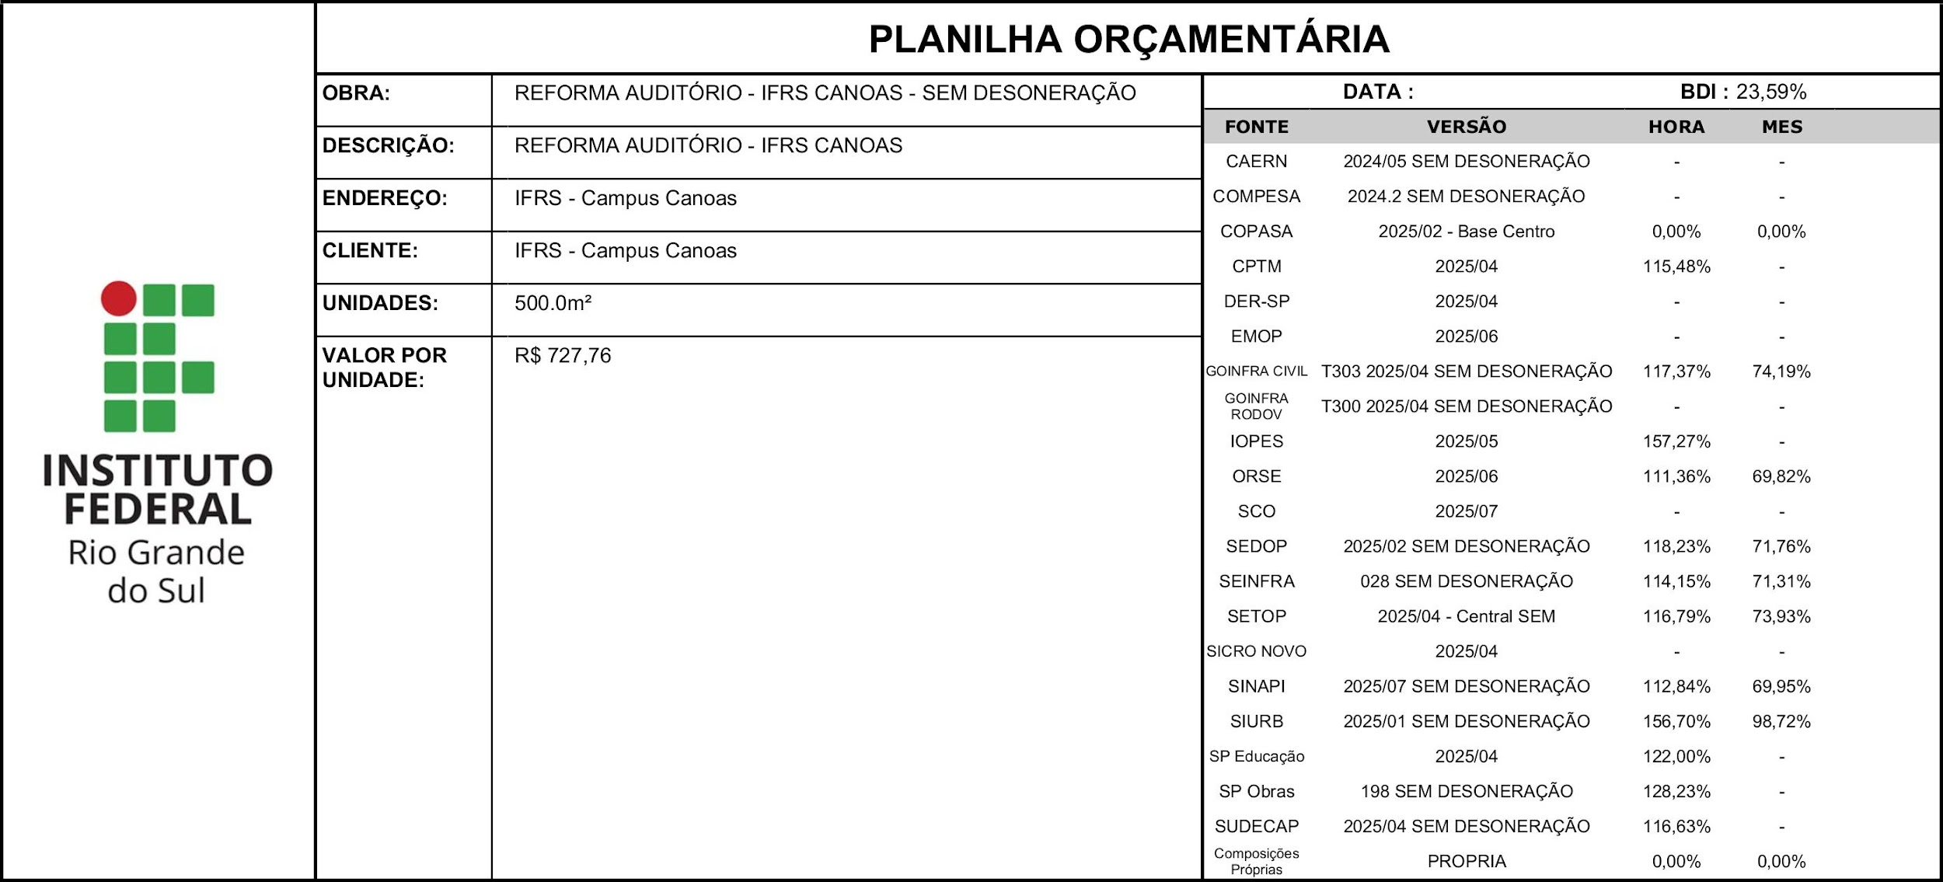 |  |  |  |  |  |  |  | % DESCONTO OFERTADO NA LICITAÇÃO | VALOR FINAL
 |  |  |  |  |  |  |  | 0.00% | R$ 363,881.41
ITEM | CÓDIGO | DESCRIÇÃO | FONTE | UND | QUANTIDADE | PREÇO UNITÁRIO R$ | PREÇO TOTAL R$ | % DESCONTO OFERTADO | PREÇO TOTAL COM DESCONTO
1 | SERVIÇOS INICIAIS |  |  |  |  |  | R$ 21,694.17 | 0.00% | R$ 21,694.17
1.1 | 103689 | FORNECIMENTO E INSTALAÇÃO DE PLACA DE OBRA COM CHAPA GALVANIZADA E ESTRUTURA DE MADEIRA. AF_03/2022_PS | SINAPI | M2 | 2.00 | R$ 567.71 | R$ 1,135.42 | 0.00% | R$ 1,135.42
1.2 | 00010777 | LOCACAO DE CONTAINER 2,30 X 4,30 M, ALT. 2,50 M, PARA SANITARIO, COM 3 BACIAS, 4 CHUVEIROS, 1 LAVATORIO E 1 MICTORIO (NAO INCLUI MOBILIZACAO/DESMOBILIZACAO) | SINAPI | MES | 6.00 | R$ 1,543.58 | R$ 9,261.48 | 0.00% | R$ 9,261.48
1.3 | 00004083 | ENCARREGADO GERAL DE OBRAS (HORISTA) | SINAPI | H | 60.00 | R$ 87.80 | R$ 5,268.00 | 0.00% | R$ 5,268.00
1.4 | IEQ003150 | Caçamba de aço com 5m³, para retirada de entulho, inclusive transporte e descarga, aluguel | SCO | un | 3.00 | R$ 395.49 | R$ 1,186.47 | 0.00% | R$ 1,186.47
1.5 | 020235 | Retirada de piso ceramico, inclusive camada regularizadora | SEDOP | m² | 100.12 | R$ 48.37 | R$ 4,842.80 | 0.00% | R$ 4,842.80
2 | MOVIMENTAÇÃO DE TERRA |  |  |  |  |  | R$ 7,618.01 | 0.00% | R$ 7,618.01
2.1 | 96523 | ESCAVAÇÃO MANUAL PARA BLOCO DE COROAMENTO OU SAPATA (INCLUINDO ESCAVAÇÃO PARA COLOCAÇÃO DE FÔRMAS). AF_01/2024 | SINAPI | M3 | 8.00 | R$ 123.37 | R$ 986.96 | 0.00% | R$ 986.96
2.2 | 93382 | REATERRO MANUAL DE VALAS, COM COMPACTADOR DE SOLOS DE PERCUSSÃO. AF_08/2023 | SINAPI | M3 | 5.00 | R$ 36.55 | R$ 182.75 | 0.00% | R$ 182.75
2.3 | 96527 | ESCAVAÇÃO MANUAL PARA VIGA BALDRAME OU SAPATA CORRIDA (INCLUINDO ESCAVAÇÃO PARA COLOCAÇÃO DE FÔRMAS). AF_01/2024 | SINAPI | M3 | 5.00 | R$ 135.86 | R$ 679.30 | 0.00% | R$ 679.30
2.4 | 94327 | ATERRO MECANIZADO DE VALA COM ESCAVADEIRA HIDRÁULICA (CAPACIDADE DA CAÇAMBA: 0,8 M³/POTÊNCIA: 111 HP), LARGURA ATÉ 2,5 M, PROFUNDIDADE ATÉ 1,5 M, COM AREIA PARA ATERRO. AF_08/2023 | SINAPI | M3 | 50.00 | R$ 115.38 | R$ 5,769.00 | 0.00% | R$ 5,769.00
3 | INFRAESTRUTURA |  |  |  |  |  | R$ 26,422.57 | 0.00% | R$ 26,422.57
3.1 | BLOCOS |  |  |  |  |  | R$ 11,296.97 | 0.00% | R$ 11,296.97
3.1.1 | 96621 | LASTRO COM MATERIAL GRANULAR, APLICAÇÃO EM BLOCOS DE COROAMENTO, ESPESSURA DE *5 CM*. AF_01/2024 | SINAPI | M3 | 3.00 | R$ 267.49 | R$ 802.47 | 0.00% | R$ 802.47
3.1.2 | 96534 | FABRICAÇÃO, MONTAGEM E DESMONTAGEM DE FÔRMA PARA BLOCO DE COROAMENTO, EM MADEIRA SERRADA, E=25 MM, 4 UTILIZAÇÕES. AF_01/2024 | SINAPI | M2 | 35.68 | R$ 90.47 | R$ 3,227.97 | 0.00% | R$ 3,227.97
3.1.3 | 96558 | CONCRETAGEM DE SAPATA, FCK 30 MPA, COM USO DE BOMBA - LANÇAMENTO, ADENSAMENTO E ACABAMENTO. AF_01/2024 | SINAPI | M3 | 4.17 | R$ 998.09 | R$ 4,162.04 | 0.00% | R$ 4,162.04
3.1.4 | 96543 | ARMAÇÃO DE BLOCO UTILIZANDO AÇO CA-60 DE 5 MM - MONTAGEM. AF_01/2024 | SINAPI | KG | 47.70 | R$ 26.14 | R$ 1,246.88 | 0.00% | R$ 1,246.88
3.1.5 | 96544 | ARMAÇÃO DE BLOCO UTILIZANDO AÇO CA-50 DE 6,3 MM - MONTAGEM. AF_01/2024 | SINAPI | KG | 11.60 | R$ 23.72 | R$ 275.15 | 0.00% | R$ 275.15
3.1.6 | 96546 | ARMAÇÃO DE BLOCO UTILIZANDO AÇO CA-50 DE 10 MM - MONTAGEM. AF_01/2024 | SINAPI | KG | 68.70 | R$ 18.85 | R$ 1,295.00 | 0.00% | R$ 1,295.00
3.1.7 | 104920 | ARMAÇÃO DE BLOCO, SAPATA ISOLADA, VIGA BALDRAME E SAPATA CORRIDA UTILIZANDO AÇO CA-50 DE 12,5 MM - MONTAGEM. AF_01/2024 | SINAPI | KG | 0.00 | R$ 14.63 | R$ 0.00 | 0.00% | R$ -
3.1.8 | 104921 | ARMAÇÃO DE BLOCO, SAPATA ISOLADA, VIGA BALDRAME E SAPATA CORRIDA UTILIZANDO AÇO CA-50 DE 16 MM - MONTAGEM. AF_01/2024 | SINAPI | KG | 20.80 | R$ 13.82 | R$ 287.46 | 0.00% | R$ 287.46
3.2 | ESTACAS |  |  |  |  |  | R$ 15,125.60 | 0.00% | R$ 15,125.60
3.2.1 | 100897 | ESTACA ESCAVADA MECANICAMENTE, SEM FLUIDO ESTABILIZANTE, COM 30CM DE DIÂMETRO, CONCRETO LANÇADO POR CAMINHÃO BETONEIRA (EXCLUSIVE MOBILIZAÇÃO E DESMOBILIZAÇÃO). AF_01/2020_PA | SINAPI | M | 112.00 | R$ 135.05 | R$ 15,125.60 | 0.00% | R$ 15,125.60
4 | SUPERESTRUTURA |  |  |  |  |  | R$ 87,547.84 | 0.00% | R$ 87,547.84
4.1 | VIGAS |  |  |  |  |  | R$ 52,991.33 | 0.00% | R$ 52,991.33
4.1.1 | VIGAS BALDRAME |  |  |  |  |  | R$ 3,126.81 | 0.00% | R$ 3,126.81
4.1.1.1 | 96536 | FABRICAÇÃO, MONTAGEM E DESMONTAGEM DE FÔRMA PARA VIGA BALDRAME, EM MADEIRA SERRADA, E=25 MM, 4 UTILIZAÇÕES. AF_01/2024 | SINAPI | M2 | 11.26 | R$ 78.11 | R$ 879.52 | 0.00% | R$ 879.52
4.1.1.2 | 96557 | CONCRETAGEM DE BLOCO DE COROAMENTO OU VIGA BALDRAME, FCK 30 MPA, COM USO DE BOMBA - LANÇAMENTO, ADENSAMENTO E ACABAMENTO. AF_01/2024 | SINAPI | M3 | 0.90 | R$ 955.56 | R$ 860.00 | 0.00% | R$ 860.00
4.1.1.3 | 104916 | ARMAÇÃO DE SAPATA ISOLADA, VIGA BALDRAME E SAPATA CORRIDA UTILIZANDO AÇO CA-60 DE 5 MM - MONTAGEM. AF_01/2024 | SINAPI | KG | 11.20 | R$ 22.10 | R$ 247.52 | 0.00% | R$ 247.52
4.1.1.4 | 104917 | ARMAÇÃO DE SAPATA ISOLADA, VIGA BALDRAME E SAPATA CORRIDA UTILIZANDO AÇO CA-50 DE 6,3 MM - MONTAGEM. AF_01/2024 | SINAPI | KG | 0.00 | R$ 20.66 | R$ 0.00 | 0.00% | R$ -
4.1.1.5 | 104918 | ARMAÇÃO DE SAPATA ISOLADA, VIGA BALDRAME E SAPATA CORRIDA UTILIZANDO AÇO CA-50 DE 8 MM - MONTAGEM. AF_01/2024 | SINAPI | KG | 39.00 | R$ 19.29 | R$ 752.31 | 0.00% | R$ 752.31
4.1.1.6 | S04953 | Impermeabilização de alicerce e viga baldrame com 2 demãos de tinta asfáltica tipo Neutrol da Vedacit ou similar, exceto argamassa impermeabilização | ORSE | m2 | 11.26 | R$ 34.41 | R$ 387.46 | 0.00% | R$ 387.46
4.1.2 | N60 |  |  |  |  |  | R$ 19,392.06 | 0.00% | R$ 19,392.06
4.1.2.1 | 92448 | MONTAGEM E DESMONTAGEM DE FÔRMA DE VIGA, ESCORAMENTO COM PONTALETE DE MADEIRA, PÉ-DIREITO SIMPLES, EM MADEIRA SERRADA, 4 UTILIZAÇÕES. AF_09/2020 | SINAPI | M2 | 50.85 | R$ 193.38 | R$ 9,833.37 | 0.00% | R$ 9,833.37
4.1.2.2 | 92759 | ARMAÇÃO DE PILAR OU VIGA DE ESTRUTURA CONVENCIONAL DE CONCRETO ARMADO UTILIZANDO AÇO CA-60 DE 5,0 MM - MONTAGEM. AF_06/2022 | SINAPI | KG | 61.80 | R$ 18.74 | R$ 1,158.13 | 0.00% | R$ 1,158.13
4.1.2.3 | 92760 | ARMAÇÃO DE PILAR OU VIGA DE ESTRUTURA CONVENCIONAL DE CONCRETO ARMADO UTILIZANDO AÇO CA-50 DE 6,3 MM - MONTAGEM. AF_06/2022 | SINAPI | KG | 8.90 | R$ 17.83 | R$ 158.69 | 0.00% | R$ 158.69
4.1.2.4 | 92761 | ARMAÇÃO DE PILAR OU VIGA DE ESTRUTURA CONVENCIONAL DE CONCRETO ARMADO UTILIZANDO AÇO CA-50 DE 8,0 MM - MONTAGEM. AF_06/2022 | SINAPI | KG | 44.30 | R$ 16.86 | R$ 746.90 | 0.00% | R$ 746.90
4.1.2.5 | 92762 | ARMAÇÃO DE PILAR OU VIGA DE ESTRUTURA CONVENCIONAL DE CONCRETO ARMADO UTILIZANDO AÇO CA-50 DE 10,0 MM - MONTAGEM. AF_06/2022 | SINAPI | KG | 158.10 | R$ 15.08 | R$ 2,384.15 | 0.00% | R$ 2,384.15
4.1.2.6 | 92763 | ARMAÇÃO DE PILAR OU VIGA DE ESTRUTURA CONVENCIONAL DE CONCRETO ARMADO UTILIZANDO AÇO CA-50 DE 12,5 MM - MONTAGEM. AF_06/2022 | SINAPI | KG | 13.00 | R$ 12.69 | R$ 164.97 | 0.00% | R$ 164.97
4.1.2.7 | 103675 | CONCRETAGEM DE VIGAS E LAJES, FCK=25 MPA, PARA LAJES MACIÇAS OU NERVURADAS COM USO DE BOMBA - LANÇAMENTO, ADENSAMENTO E ACABAMENTO. AF_02/2022_PS | SINAPI | M3 | 4.88 | R$ 887.87 | R$ 4,332.81 | 0.00% | R$ 4,332.81
4.1.2.8 | 92764 | ARMAÇÃO DE PILAR OU VIGA DE ESTRUTURA CONVENCIONAL DE CONCRETO ARMADO UTILIZANDO AÇO CA-50 DE 16,0 MM - MONTAGEM. AF_06/2022 | SINAPI | KG | 49.80 | R$ 12.31 | R$ 613.04 | 0.00% | R$ 613.04
4.1.3 | SAÍDA EXTERNA |  |  |  |  |  | R$ 6,724.69 | 0.00% | R$ 6,724.69
4.1.3.1 | 92448 | MONTAGEM E DESMONTAGEM DE FÔRMA DE VIGA, ESCORAMENTO COM PONTALETE DE MADEIRA, PÉ-DIREITO SIMPLES, EM MADEIRA SERRADA, 4 UTILIZAÇÕES. AF_09/2020 | SINAPI | M2 | 19.51 | R$ 193.38 | R$ 3,772.84 | 0.00% | R$ 3,772.84
4.1.3.2 | 92759 | ARMAÇÃO DE PILAR OU VIGA DE ESTRUTURA CONVENCIONAL DE CONCRETO ARMADO UTILIZANDO AÇO CA-60 DE 5,0 MM - MONTAGEM. AF_06/2022 | SINAPI | KG | 21.30 | R$ 18.74 | R$ 399.16 | 0.00% | R$ 399.16
...

CRONOGRAMA
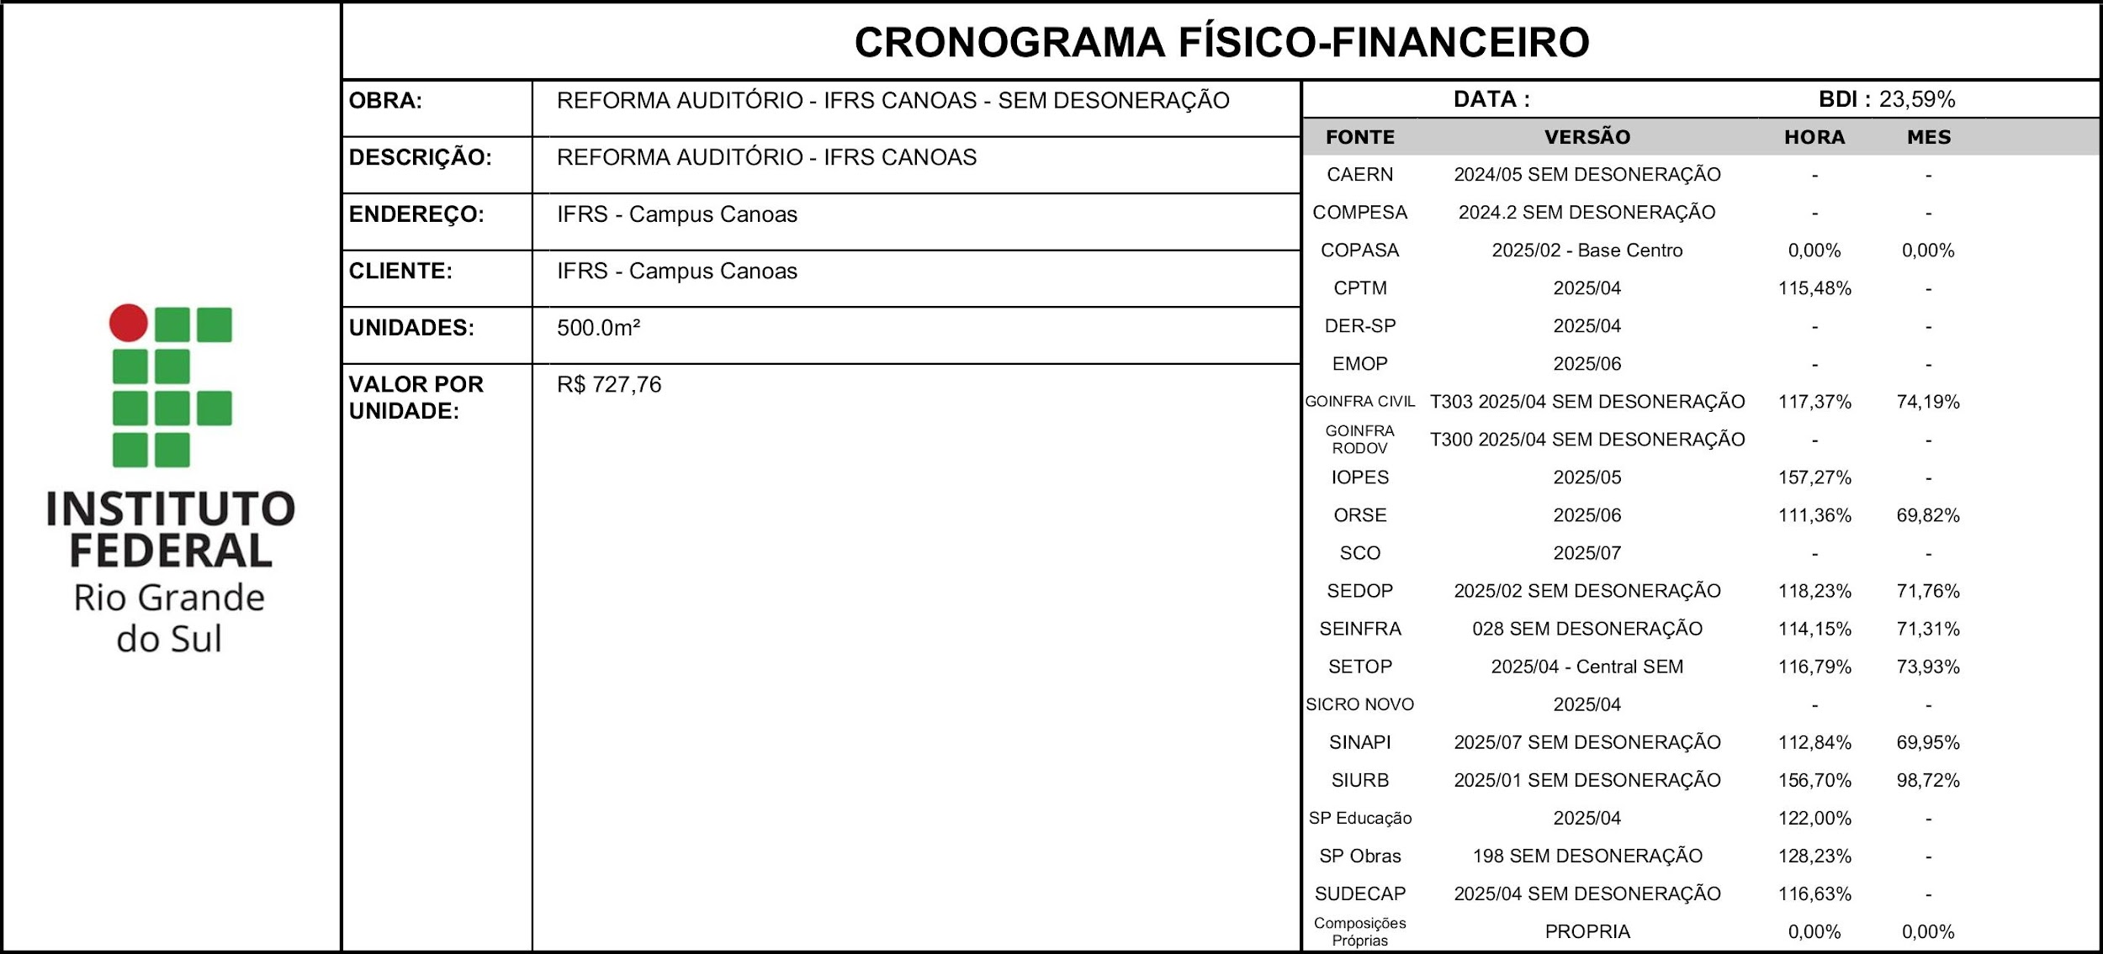
ITEM | DESCRIÇÃO | VALOR (R$) | MÊS 1 | MÊS 2 | MÊS 3 | MÊS 4
1 | SERVIÇOS INICIAIS | R$ 21,694.17 | 100.00%
 |  |  | R$ 21,694.17
2 | MOVIMENTAÇÃO DE TERRA | R$ 7,618.01 | 60.00% | 40.00%
 |  |  | R$ 4,570.81 | R$ 3,047.20
3 | INFRAESTRUTURA | R$ 26,422.57 | 50.00% | 50.00%
 |  |  | R$ 13,211.30 | R$ 13,211.27
4 | SUPERESTRUTURA | R$ 87,547.84 |  | 21.23% | 30.67% | 48.10%
 |  |  |  | R$ 38,727.90 | R$ 25,072.17 | R$ 23,747.77
5 | ALVENARIAS | R$ 15,007.76 |  |  | 50.00% | 50.00%
...

